非公表用
令和４年度 床板工場動態調査結果

【調査対象 令和５年３月末で、北海道が把握している床板製品を製造している１１工場】

１ 原料消費量
・令和４年度の原料消費量は、前年度を下回りました。 |  |  |  |  |  |  | （単位：ｍ3）
【２－A 製品生産量（千m²）】
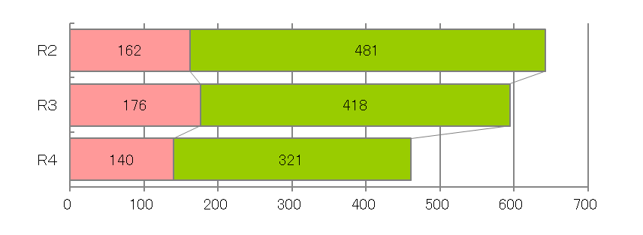
 | 項 目 | 前年度末 在荷量 | 原料入手量 |  |  | 当年度 原料消費量 | 年度末 在荷量
 |  |  | 計 | 自家生産 | 購入原料
原材料種別
単層フローリング※用原板 |  | 6,064 | 5,508 | 53 | 5,455 | 5,834 | 5,738
 | 前年比 |  | 90.0% | 294.4% | 89.4% | 83.6%
複合フローリング表層用原板 |  | 1,835 | 571 | 91 | 480 | 720 | 1,686
 | 前年比 |  | 61.5% | 19.5% | 103.9% | 61.6%
複合フローリング芯層用原料 |  | 8,422 | 1,876 | 0 | 1,876 | 1,230 | 9,068
 | 前年比 |  | 52.7% |  | 52.7% | 39.1%
※単層フローリング ＝ フローリングボード、フローリングブロック、モザイクパーケット
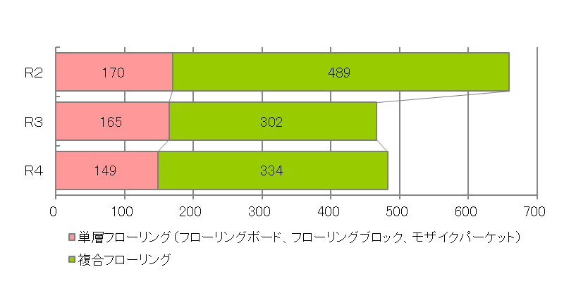
【２－B 製品出荷量（千m²）】
２ 製品生産量・出荷量及び在荷量
・令和４年度は製品生産量・在荷量は前年度を下回り、出荷量はわずかに上回りました。
・樹種別の生産量は、「輸入材」が６５.１％を占めました。
・出荷先別の出荷量は、「移出向」が８５．９％と約半数を占めました。
項 目 種 別 |  |  | 生産量(A) | 出荷量(B) | 在荷量 | （単位：ｍ2）

単層フローリング |  |  | 139,569 | 148,526 | 33,689
 |  | 前年比 | 79.2% | 90.1% | 91.2%
複合フローリング |  |  | 320,649 | 333,829 | 82,418
 |  | 前年比 | 76.6% | 110.7% | 84.9%
合 計 |  |  | 460,218 | 482,355 | 116,107
 |  | 前年比 | 77.4% | 103.4% | 86.6%

（樹種別生産量内訳）
製品種別 |  | 樹種別生産量（単位：ｍ2）
 |  | 計 | ぶな | なら | かば・あさだ | いたや | 左の他 国産広葉樹 | 国産針葉樹 | 輸入材 | その他
単層フローリング |  | 139,569 | 2,388 | 78,166 | 20,938 | 2,076 | 10,886 | 9,655 | 15,460 | 0
複合フローリング |  | 320,649 | 0 | 36,449 | 0 | 0 | 0 | 0 | 284,200 | 0
合 計 |  | 460,218 | 2,388 | 114,615 | 20,938 | 2,076 | 10,886 | 9,655 | 299,660 | 0
（出荷先別出荷量内訳） |  |  |  |  |  |  |  |  | 65.1%
製品種別 |  | 出荷先別出荷量（単位：ｍ2）
 |  | 計 | 道内向 | 移出向 | 輸出向
単層フローリング |  | 148,526 | 20,489 | 128,037
複合フローリング |  | 333,829 | 47,709 | 286,120
合 計 |  | 482,355 | 68,198 | 414,157
 | 比 率 | 100% | 14.1% | 85.9% | －

